E.HV.01.05.03
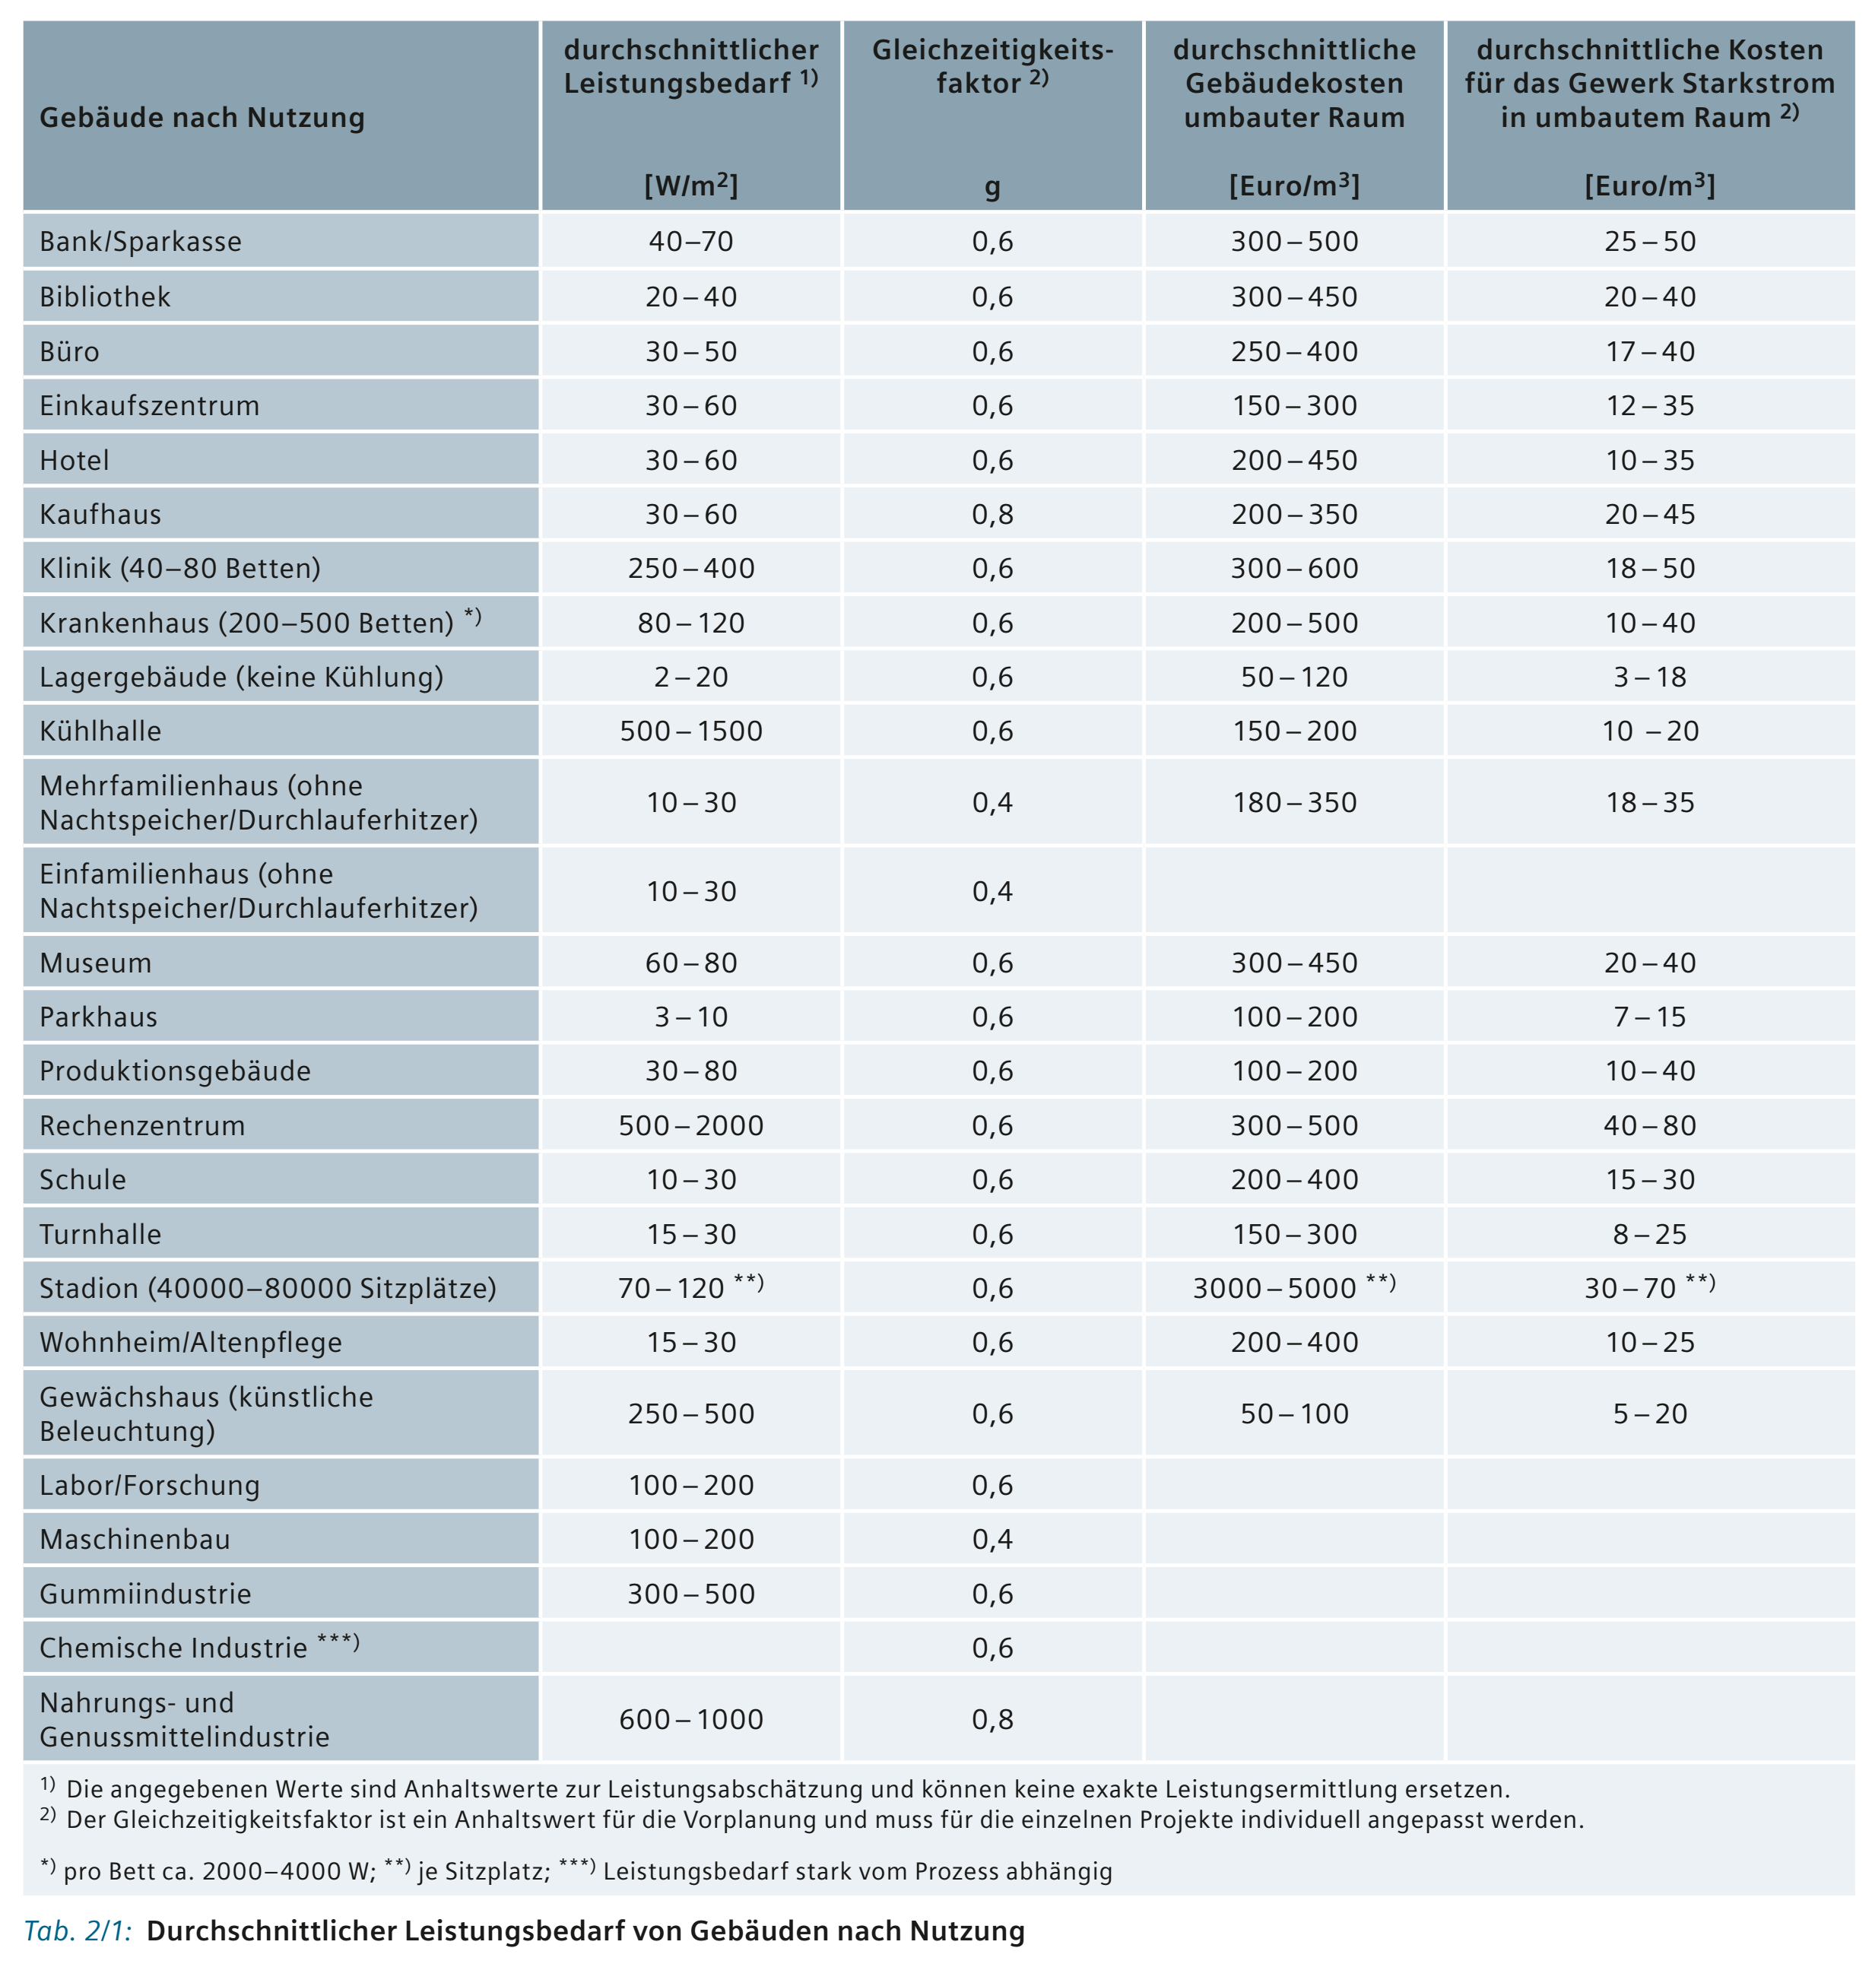
Projekt | Beschreibung 1: |  |  |  |  |  |  |  | Klemmenposition Std | Normal
H:\TinLine\00_Projekte\QS\00_Projekte\002.ES | Testprojekt QS CAD
Sicherungsliste | Beschreibung 2: |  |  |  |  |  |  |  | Klemmenbezeichnung | mm²

 |  |  |  |  | Sicherungsdaten |  |  |  | Klemme |  |  | Anschlusswert |  |  | Gleichzeitigkeit
 | Vorsicherung Einspeisung | Zusatzabgang |  |  | [A] | [V] | Art |  | 0=Normal 1=Oben 2=Unten | 0=NS 1=KS 2=DA | Zusatz | [kVA] | […] | [kW] | […] | [kVA] | [kW] |  | Gleichzeitigkeitsfaktoren
BMK | KT1 | KT2 | KT3 | Kabel | Stromstärke | Spannung | Element | Hilfskontakt | Position | Typ | DALI | S | cos φ | P | Faktor | S2 | P3 | Bemerkungen | Absaugung, Digestorien | 0,7
 |  |  |  |  |  |  |  |  |  |  |  |  |  |  |  |  |  |  | Aufzüge/Rolltreppen | 0,2 - 0,7
 |  |  |  |  |  |  |  |  |  |  |  |  |  |  |  |  |  |  | Beleuchtungsanlagen | 0,7 - 0,8
 |  |  |  |  |  |  |  |  |  |  |  |  |  |  |  |  |  |  | Beleuchtungsanlagen in innenliegenden Räumen | 0,7 - 0,9
 |  |  |  |  |  |  |  |  |  |  |  |  |  |  |  |  |  |  | EDV Anlagen | 1
 |  |  |  |  |  |  |  |  |  |  |  |  |  |  |  |  |  |  | Experimentieranlagen | 0,2 – 0,4
 |  |  |  |  |  |  |  |  |  |  |  |  |  |  |  |  |  |  | Heizung | 0,7 – 1
 |  |  |  |  |  |  |  |  |  |  |  |  |  |  |  |  |  |  | Kälteanlagen | 0,8 – 1
 |  |  |  |  |  |  |  |  |  |  |  |  |  |  |  |  |  |  | Küchen elektrisch ohne Energieoptimierung | 0,3 – 0,7
 |  |  |  |  |  |  |  |  |  |  |  |  |  |  |  |  |  |  | Küchen elektrisch mit Energieoptimierung | 0,5 – 0,8
 |  |  |  |  |  |  |  |  |  |  |  |  |  |  |  |  |  |  | Lastenaufzüge, Krananlagen | 0,2
 |  |  |  |  |  |  |  |  |  |  |  |  |  |  |  |  |  |  | Lüftungsanlagen, kontrollierte Lüftung | 0,7
 |  |  |  |  |  |  |  |  |  |  |  |  |  |  |  |  |  |  | Steckdosen 230 V ohne DV (100 W/Steckd.) | 0,1 - 0,3
 |  |  |  |  |  |  |  |  |  |  |  |  |  |  |  |  |  |  | Steckdosen 230 V mit DV (150 W/Steckd.) | 0,7 - 0,9
 |  |  |  |  |  |  |  |  |  |  |  |  |  |  |  |  |  |  | Steckdosen 400 V (1000 W/Steckdose) | 0,1 - 0,5
 |  |  |  |  |  |  |  |  |  |  |  |  |  |  |  |  |  |  | Schmutz-, Warmwasserpumpen | 0,2 -0,4
 |  |  |  |  |  |  |  |  |  |  |  |  |  |  |  |  |  |  | Umwälzpumpen | 1
 |  |  |  |  |  |  |  |  |  |  |  |  |  |  |  |  |  |  | Werkstätten | 0,2 - 0,4

Total Leistung aller Teilanlagen |  |  |  | Anschlussstrom [A] | 0.00 A |  |  |  |  |  |  | cos φ […] |  |  |  | 0.00 kVA | 0.00 kW | Anschlussstrom
Total Leistung inkl. Gleichzeitigkeit über alles |  |  |  |  |  |  |  |  |  |  |  |  |  | Gleichzeitigkeit èber ges. Verteilung | 40% | 0.00 kVA | 0.00 kW | 0.00 A

